Hoja1
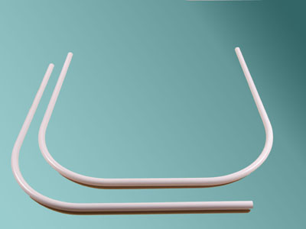
2023-08-25 14:36:19

 | 4460-2005

*CAÑOS EXTENSIBLES* N
COD. | Descripcion | Unidad | Precio
C-400 | Caño EXTENSIBLE Aluminio Natural | 1x 12 | 744.36
C-401 | Caño EXTENSIBLE Aluminio Pint.Blanco | 1x 12 | 964.92
C-402 | Caño EXTENSIBLE Alumin. Natural de 1,40 a 2,20 m. | 1x 12 | 827.01
C-403 | Caño EXTENSIBLE Alum. Blanco de 1,40 a 2,20 m. | 1x 12 | 1075.42
C-410 | Caño EXTENSIBLE de Lujo Blanco | 1x 12 | 1265.55
C-411 | Caño EXTENSIBLE de Lujo Blanco hasta 1,30m. | 1x 12 | 1053.06
CAEX-050 | Caño EXTENSIBLE de Lujo Blanco hasta 2,60m. | 1x 12 | 1641.63
C-414 | Par ventosas p/Caños Extensibles | juego | 174.55
CAEX-99 | Caño EXTENSIBLE eSTRIADO Blanco hasta 1-2 m. |  | 1197.32
CAEX-100 | Caño EXTENSIBLE ESTRIADO Plata 1- 2 m | 1 x 12 | 2005.15
CAEX-101 | Caño EXTENSIBLE ESTRIADO Oro 1 -2 m | 1 x 12 | 2005.15

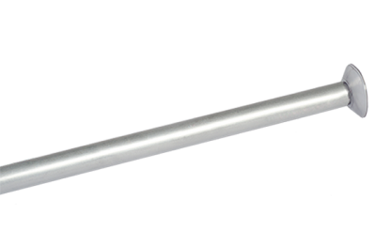 | 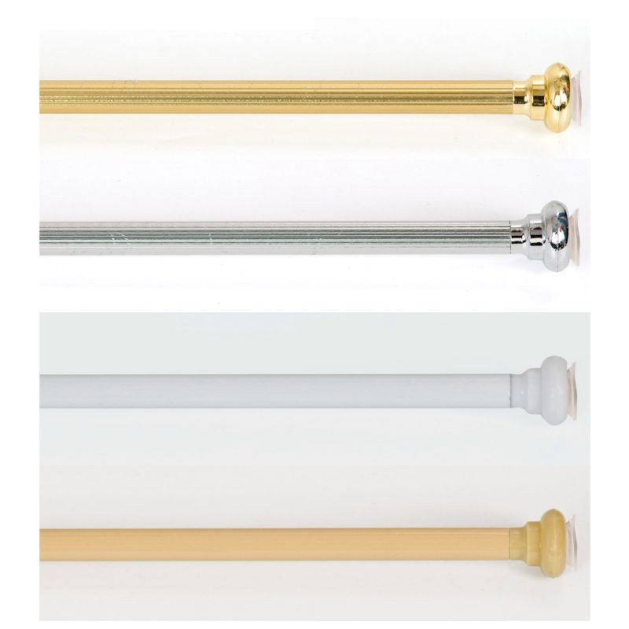
*CAÑOS CURVOS (Barrales)*
Cod. | Descripcion | Unidad | Precio
C-085 | Caño CURVO 0,75x0,75 Alum.Nat. | c/u | 859.76
C-086 | Caño CURVO 0,75x1,75 Alum.Nat. | c/u | 1472.99
C-088 | Caño CURVO 1,00x1,00 Alum.Nat. | c/u | 1128.94
C-089 | Caño CURVO "U" 0,90x0,90x0,90 Al.Nat. | c/u | 1550.75
C-091 | Caño CURVO 0,75x0,75 Pint.Blanco | c/u | 1217.52
C-092 | Caño CURVO 0,75x1,75 Pint.Blanco | c/u | 1923.22
C-094 | Caño CURVO 1,00x1,00 Pint.Blanco | c/u | 1579.31
C-095 | Caño CURVO "U" 0,90x0,90x0,90 Blanco | c/u | 2002.27

